Feuil1
Consignes :
Remplissez les tableaux de routage sous le schéma réseau.
Déterminez le type (connectée ou statique), le MSR, l'interface du routeur et la passerelle de chaque route
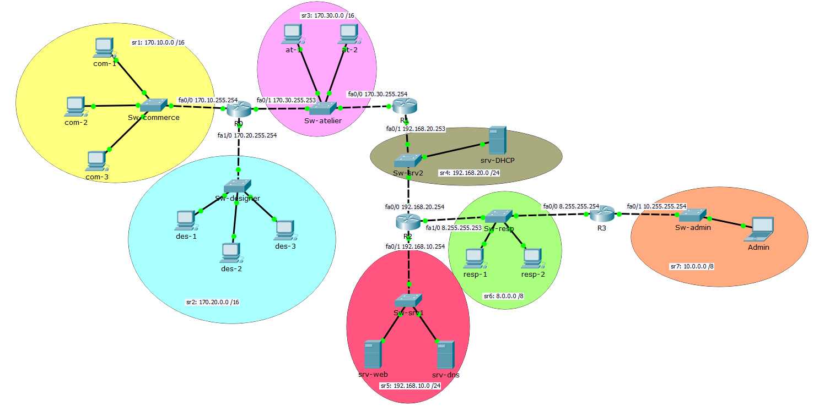

 | R0 |  |  |  |  | R1
 | Type | IDSR | MSR | Interface | Passerelle | Type | IDSR | MSR | Interface | Passerelle
 | connectée | 170.10.0.0 | 255.255.0.0 |  | 170.10.255.254 | statique | 170.10.0.0 | 255.255.0.0 |  | 170.30.255.253
 | connectée | 170.20.0.0 | 255.255.0.0 |  | 170.20.255.254 | statique | 170.20.0.0 | 255.255.0.0 |  | 170.30.255.253
 | connectée | 170.30.0.0 | 255.255.0.0 |  | 170.30.255.253 | connectée | 170.30.0.0 | 255.255.0.0 |  | 170.30.255.254
 | statique | 192.168.20.0 | 255.255.255.0 |  | 170.30.255.254 | connectée | 192.168.20.0 | 255.255.255.0 |  | 192.168.20.253
 | statique | 192.168.10.0 | 255.255.255.0 |  | 170.30.255.254 | statique | 192.168.10.0 | 255.255.255.0 |  | 192.168.20.254
 | statique | 8.0.0.0 | 255.0.0.0 |  | 170.30.255.254 | statique | 8.0.0.0 | 255.0.0.0 |  | 192.168.20.254
 | statique | 10.0.0.0 | 255.0.0.0 |  | 170.30.255.254 | statique | 10.0.0.0 | 255.0.0.0 |  | 192.168.20.254

 | R2 |  |  |  |  | R3
 | Type | IDSR | MSR | Interface | Passerelle | Type | IDSR | MSR | Interface | Passerelle
 | statique | 170.10.0.0 | 255.255.0.0 |  | 192.168.20.253 | statique | 170.10.0.0 | 255.255.0.0 |  | 8.255.255.253
 | statique | 170.20.0.0 | 255.255.0.0 |  | 192.168.20.253 | statique | 170.20.0.0 | 255.255.0.0 |  | 8.255.255.253
 | statique | 170.30.0.0 | 255.255.0.0 |  | 192.168.20.253 | statique | 170.30.0.0 | 255.255.0.0 |  | 8.255.255.253
 | connectée | 192.168.20.0 | 255.255.255.0 |  | 192.168.20.254 | statique | 192.168.20.0 | 255.255.255.0 |  | 8.255.255.253
 | connectée | 192.168.10.0 | 255.255.255.0 |  | 192.168.10.254 | statique | 192.168.10.0 | 255.255.255.0 |  | 8.255.255.253
 | connectée | 8.0.0.0 | 255.0.0.0 |  | 8.255.255.253 | connectée | 8.0.0.0 | 255.0.0.0 |  | 8.255.255.254
 | statique | 10.0.0.0 | 255.0.0.0 |  | 8.255.255.254 | connectée | 10.0.0.0 | 255.0.0.0 |  | 10.255.255.254

